Лист1
 | АО «ПРОМЫШЛЕННАЯ ЛАБОРАТОРИЯ»
 | Телефон: +7 (343) 302 36 62
 | Почта: sales@proelectrolab.ru
 |  |  |  |  |  | Заполненный прайс-лист вы можете отправить нам в качестве заявки на sales@proelectrolab.ru
Прайс-лист от: | 2022-02-10

№ | Наименование товара | Диапазон рабочего тока | Описание | Изображение | Розничная* цена с НДС | Заказ, шт | Итого | Диапазон рабочего тока для АВ
Станции управления и защиты
1 | СУЗ-10 | 1,6-2,5А; 2,5-4А;4-6А; 5,5-8А; 7-10А; 9-12А | https://proelectrolab.ru/catalog/stancii-upravleniya-i-zaschity/suz10/ | 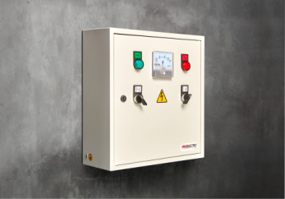 | 17,264 ₽ |  | - ₽ | до 12А
2 | СУЗ-25 | 12-18А;17-25А | https://proelectrolab.ru/catalog/stancii-upravleniya-i-zaschity/suz-25/ | 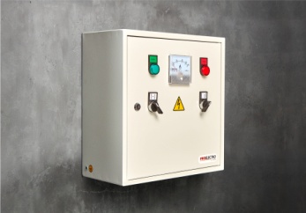 | 17,767 ₽ |  | - ₽ | от 11 до 25
3 | СУЗ-40 | 23-32А;28-36А;30-40А | https://proelectrolab.ru/catalog/stancii-upravleniya-i-zaschity/suz-40/ | 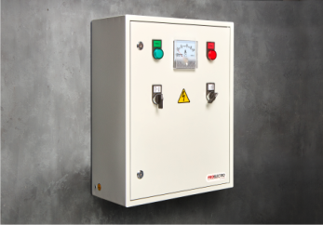 | 18,872 ₽ |  | - ₽ | от 25 до 40
4 | СУЗ-63 | 37-50А; 48-65А | https://proelectrolab.ru/catalog/stancii-upravleniya-i-zaschity/suz-63/ | 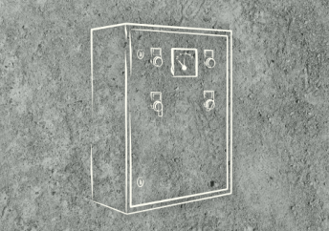 | 41,138 ₽ |  | - ₽
5 | СУЗ-80 | 55-70А; 63-80А | https://proelectrolab.ru/catalog/stancii-upravleniya-i-zaschity/suz-80/ |  | 45,438 ₽ |  | - ₽
6 | СУЗ-100 | 80-93А; 80-104А | https://proelectrolab.ru/catalog/stancii-upravleniya-i-zaschity/suz-100/ |  | 46,300 ₽ |  | - ₽
7 | СУЗ-150 | 110-150А | https://proelectrolab.ru/catalog/stancii-upravleniya-i-zaschity/suz-150/ |  | 86,300 ₽ |  | - ₽
8 | СУЗ-200 | 100-160А, 125-200А | https://proelectrolab.ru/catalog/stancii-upravleniya-i-zaschity/suz-200/ |  | 87,467 ₽ |  | - ₽
 |  |  |  |  |  | ИТОГО: | - ₽

* Для получения оптовых цен отправьте заявку на sales@proelectrolab.ru

